Sprint Plan
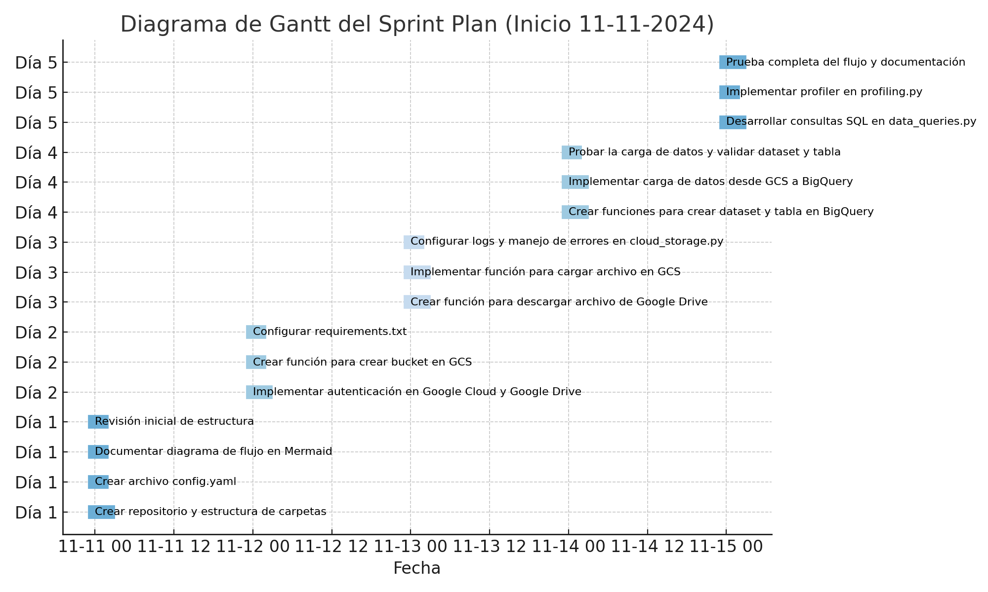
Día | Tarea | Responsable | Duración Estimada (horas) | Prioridad | Estado
Día 1 | Crear repositorio y estructura de carpetas | Equipo | 2 | Alta | Pendiente
Día 1 | Crear archivo config.yaml | Equipo | 1 | Alta | Pendiente
Día 1 | Documentar diagrama de flujo en Mermaid | Equipo | 1 | Media | Pendiente
Día 1 | Revisión inicial de estructura | Equipo | 1 | Media | Pendiente
Día 2 | Implementar autenticación en Google Cloud y Google Drive | Equipo | 2 | Alta | Pendiente
Día 2 | Crear función para crear bucket en GCS | Equipo | 1 | Alta | Pendiente
Día 2 | Configurar requirements.txt | Equipo | 1 | Media | Pendiente
Día 3 | Crear función para descargar archivo de Google Drive | Equipo | 2 | Alta | Pendiente
Día 3 | Implementar función para cargar archivo en GCS | Equipo | 2 | Alta | Pendiente
Día 3 | Configurar logs y manejo de errores en cloud_storage.py | Equipo | 1 | Media | Pendiente
Día 4 | Crear funciones para crear dataset y tabla en BigQuery | Equipo | 2 | Alta | Pendiente
Día 4 | Implementar carga de datos desde GCS a BigQuery | Equipo | 2 | Alta | Pendiente
Día 4 | Probar la carga de datos y validar dataset y tabla | Equipo | 1 | Media | Pendiente
Día 5 | Desarrollar consultas SQL en data_queries.py | Equipo | 2 | Alta | Pendiente
Día 5 | Implementar profiler en profiling.py | Equipo | 1 | Alta | Pendiente
Día 5 | Prueba completa del flujo y documentación | Equipo | 2 | Alta | Pendiente

